Capa
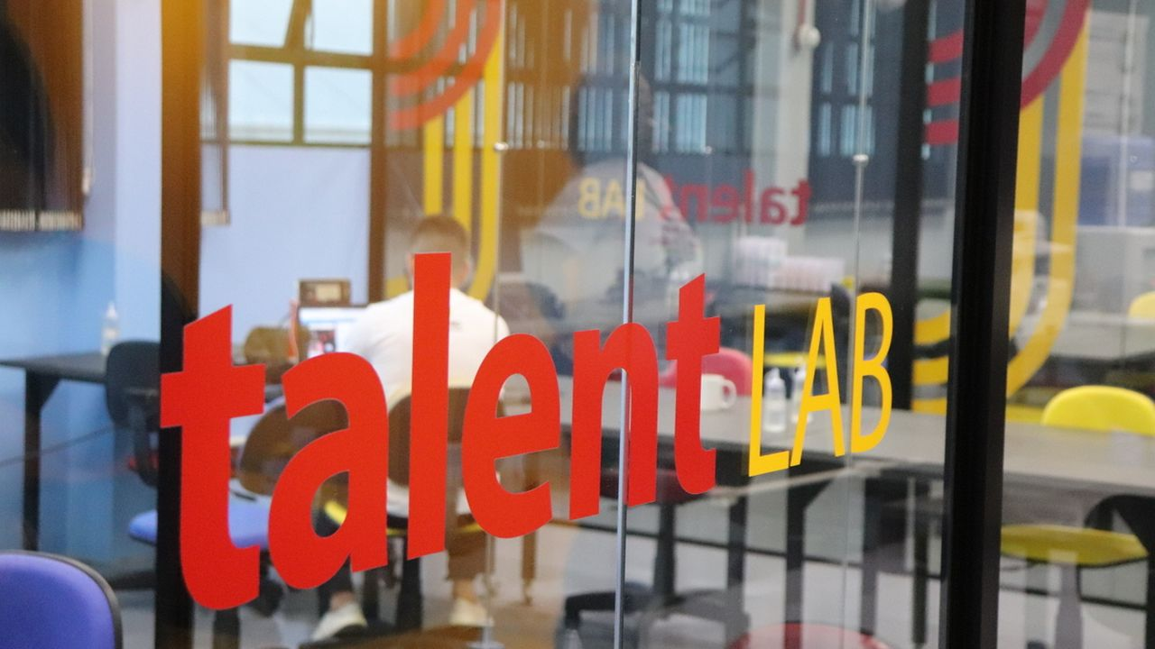
2021 - 20XX
Atualizado em: 06/05/2021
Comparador preço gasolina

ConstruçãoMarca
Plano Estrátegico - Pilar 1: Construção de Marca

Diretriz: Assegurar que os clientes, fornecedores, parceiros e funcionários conheçam a marca.
Objetivo Específico | Estratégia | Ações | Tipo | Responsável | Prioridade | Status | Início | Fim | Custo
1. Definir a marca. | 1.1. Definir a identidade visual da empresa. | Elaborar briefing da marca. | Curto Prazo | Lucas |  |  |  |  | R$ 0.00
 |  | Definir logo da empresa. | Curto Prazo | Lucas |  |  |  |  | R$ 800.00
 |  | Definir manual da marca. | Curto Prazo | Lucas |  |  |  |  | R$ 700.00
 | 1.2. Criar os materiais de papelaria. | Confeccionar cartões pessoais. | Médio Prazo | Lucas |  |  |  |  | R$ 500.00
 |  | Confeccionar envelopes e bloco. | Médio Prazo | Lucas |  |  |  |  | R$ 300.00
 | 1.3. Registrar marca. | Solicitar registro de marca no INPI. | Curto Prazo | Lucas |  |  |  |  | R$ 750.00
 |  | Acompanhar registro da marca no INPI. | Longo Prazo | Lucas |  |  |  |  | R$ 0.00
2. Divulgar a marca para clientes, fornecedores parceiros e funcionários. | 2.1. Promover o site como canal de divulgação dos serviços e produtos da empresa. | Definir estrutura do site. | Curto Prazo | Lucas |  |  |  |  | R$ 5,000.00
 |  | Montar a v1 do site da empresa. | Curto Prazo | Lucas |  |  |  |  | R$ 0.00
 |  | Divulgar o novo site da empresa. | Curto Prazo | Lucas |  |  |  |  | R$ 500.00
 |  | Iniciar ações de SEO. | Médio Prazo | Lucas |  |  |  |  | R$ 500.00
 | 2.2. Promover o blog como canal de divulgação de conteúdo. | Preparar posts de blog iniciais. | Curto Prazo | Lucas
 |  | Elaborar plano de publicações no blog. | Curto Prazo | Lucas
 |  | Gerar conteúdo. | Curto Prazo | Lucas
 | 2.3. Estabelecer presença e interações através das redes sociais. | Padronizar comunicação visual. | Curto Prazo | Lucas |  |  |  |  | R$ 0.00
 |  | Criar páginas nas redes sociais adequadas. | Curto Prazo | Lucas |  |  |  |  | R$ 500.00
 |  | Acompanhar e manter redes sociais. | Curto Prazo | Lucas
 | 2.4. Criar os materiais de divulgação corporativos. | Definir template de apresentação. | Curto Prazo | Lucas |  |  |  |  | R$ 1,200.00
 |  | Montar uma apresentação institucional. | Médio Prazo | Lucas |  |  |  |  | R$ 800.00
 |  | Preparar folder. | Médio Prazo | Lucas |  |  |  |  | R$ 760.00
 |  | Valor de desconto mensal para clientes | Longo Prazo | Lucas |  |  |  |  | R$ 2,000.00
 | 2.5. Promover eventos de confraternização. | Realizar evento de confraternização de final de ano. | Longo Prazo | Lucas |  |  |  |  | R$ 1,000.00

Rentabilidade
Plano Estrátegico - Pilar 2: Rentabilidade

Diretriz: Assegurar uma rentabilidade que garanta o crescimento da empresa, a sustentação da sua imagem e a configuração de uma equipe interna fixa.
Objetivo Específico | Estratégia | Ações | Tipo | Responsável | Prioridade | Status | Início | Fim | Custo
1. Definir estratégia para gestão financeira. | 1.1. Implantar o orçamento como instrumento para a gestão financeira. | Elaborar o orçamento anual. | Curto Prazo | Lucas |  |  |  |  | R$ 70,000.00
 |  | Acompanhar mensalmente o orçamento. | Curto Prazo | Lucas |  |  |  |  | R$ 1,500.00
 |  |  |  | Lucas |  |  |  |  | R$ 0.00
 |  |  |  | Lucas |  |  |  |  | R$ 0.00
2. Definir estratégia de precificação. | 2.1. Definir estratégia de preço. | Definir tabela de valores. | Curto Prazo | Lucas |  |  |  |  | R$ 0.00
 |  | Definir alternativas de preços para licitações. | Curto Prazo | Lucas |  |  |  |  | R$ 100.00
3. Vender produtos/serviços. | 3.1. Prospectar e vender projetos. | Explorar novas oportunidades para projetos/clientes, a partir do networking. | Curto Prazo | Lucas |  |  |  |  | R$ 500.00
 |  | Participar de eventos. | Médio Prazo | Lucas |  |  |  |  | R$ 500.00
 | 3.2. Desenvolver a capacitação em vendas. | Elaborar plano de participação em cursos. | Curto Prazo | Lucas |  |  |  |  | R$ 500.00
 |  | Desenvolver competência para venda de projetos. | Médio Prazo | Lucas |  |  |  |  | R$ 0.00
 | 3.3. Estabelecer o processo de vendas. | Estabelecer o processo de preparação para visita a clientes. | Médio Prazo | Lucas |  |  |  |  | R$ 200.00
 |  | Estruturar a forma de elaboração de propostas. | Médio Prazo | Lucas |  |  |  |  | R$ 0.00
 | 3.4. Participar de licitações. | Registrar empresa no cadastro de fornecedores de grandes empresas. | Curto Prazo | Lucas |  |  |  |  | R$ 0.00
 |  | Emitir certidões. | Curto Prazo | Lucas |  |  |  |  | R$ 0.00
 |  | Tirar SICAF. | Curto Prazo | Lucas |  |  |  |  | R$ 0.00
 |  | Registrar no ComprasNET. | Curto Prazo | Lucas |  |  |  |  | R$ 1,490.00
 |  | Monitorar e participar de licitações e concorrências. | Médio Prazo | Lucas |  |  |  |  | R$ 0.00
 | 3.5. Estabelecer relação com representantes para a venda dos serviços da empresa. | Definir critérios para a seleção dos representantes e forma de pagamento. | Médio Prazo | Lucas |  |  |  |  | R$ 0.00
 |  | Selecionar representante. | Médio Prazo | Lucas |  |  |  |  | R$ 0.00
 |  | Estabelecer metas para representante. | Médio Prazo | Lucas |  |  |  |  | R$ 0.00
 |  | Acompanhar e avaliar produtividade dos representantes. | Médio Prazo | Lucas |  |  |  |  | R$ 0.00
4. Acompanhar mercado. | 4.1. Acompanhar negócios. | Ler revistas de negócios. | Curto Prazo | Lucas |  |  |  |  | R$ 0.00
 |  | Acompanhar redes sociais. | Curto Prazo | Lucas |  |  |  |  | R$ 0.00
 | 4.2. Acompanhar tecnologia. | Ler revistas de tecnologia. | Curto Prazo | Lucas |  |  |  |  | R$ 0.00
 |  | Acompanhar redes sociais. | Curto Prazo | Lucas |  |  |  |  | R$ 0.00
5. Estabelecer base de parceiros. | 5.1. Planejar e estabelecer a base de parceiros. | Definir política de parcerias. | Curto Prazo | Lucas |  |  |  |  | R$ 0.00
 |  | Prospectar parceiros potenciais para atuar nos projetos. | Curto Prazo | Lucas |  |  |  |  | R$ 1,000.00
 |  | Estabelecer parcerias estratégicas. | Médio Prazo | Lucas |  |  |  |  | R$ 1,000.00
 |  | Fazer a gestão estratégica dos parceiros. | Longo Prazo | Lucas |  |  |  |  | R$ 0.00
6. Buscar financiamento para projetos. | 6.1. Buscar editais de financiamento. | Acompanhar editais de financiamento | Médio Prazo | Lucas |  |  |  |  | R$ 0.00
 |  | Submeter projeto X. | Médio Prazo | Lucas |  |  |  |  | R$ 0.00
 |  |  |  |  |  |  |  |  | R$ 76,790.00

Crescimento
Plano Estrátegico - Pilar 3: Crescimento

Diretriz: Concretizar o funcionamento da empresa e potencializar o seu crescimento.
Objetivo Específico | Estratégia | Ações | Tipo | Responsável | Prioridade | Status | Início | Fim | Custo
1. Concretizar o funcionamento da empresa. | 1.1. Montar estrutura mínima da empresa. | Criar homeoffice. | Curto Prazo
 |  | Estabelecer ambiente de trabalho virtual. | Curto Prazo
 | 1.2. Montar o escritório da empresa. | Alugar sala. | Longo Prazo
 |  | Prover a estrutura necessária para o funcionamento do escritório. | Longo Prazo
 | 1.3. Montar infraestrutura de hardware e software. | Planejar a compra de equipamentos. | Longo Prazo
 |  | Comprar hardware e software. | Longo Prazo
 | 1.4. Montar a equipe administrativa. | Planejar e definir a estrutura da equipe. | Longo Prazo
 |  | Contratar e treinar a equipe. | Longo Prazo
2. Estabelecer base de funcionários. | 2.1. Definir estrutura de RH | Definir política de RH e plano de cargos e salários. | Longo Prazo
 |  | Definir planilhas de controle de RH. | Longo Prazo
 | 2.2. Planejar e estabelecer a base de funcionários. | Definir canais de busca e contratação de pessoal. | Longo Prazo
 |  | Buscar equipe para atuar nos projetos. | Longo Prazo
3. Caminho Estratégico | 3.1. Elaborar plano de negócio. | Elaborar plano de negócio. | Longo Prazo
 | 3.2. Definir cadeia de valor. | Modelar cadeia de valor. | Longo Prazo
 |  | Modelar os principais processos. | Longo Prazo
 | 3.3. Definir organograma. | Definir papel dos colaboradores. | Longo Prazo

ProdutosServiços
Plano Estrátegico - Pilar 4: Produtos e Serviços

Diretriz: Aproveitar as ideias existentes, aproximar academia e indústria.
Objetivo Específico | Produto/Serviço | Estratégia | Ações | Tipo | Responsável | Prioridade | Status | Início | Fim | Custo
1. Definir o portfólio de produtos/serviços. | Geral | 1.1. Estruturar o portólio de produtos/serviços. | Divulgar o portfólio de produtos/serviços. | Curto Prazo
2. Prospectar inovações. | Geral | 2.1. Realizar diagnóstico de inovação. | Desenvolver plano de ação SEBRAE-ALI. | Curto Prazo
 |  | 2.2. Obter informações sobre oportunidades de inovação. | Participar de feiras de empreendedorismo e do ramo para ter acesso a inovações. | Curto Prazo
 |  |  | Trocar informações com profissionais de áreas afins nesses eventos. | Curto Prazo
 |  |  | Analisar viabilidade da implementação de ações inovadoras. | Médio Prazo
 |  |  | Implementar ações de inovação viáveis. | Longo Prazo
3. Desenvolver produtos ou serviços inovadores. | Infoproduto | 3.1. Planejar produto. | Elaborar canvas. | Curto Prazo
 |  |  | Elaborar plano de produto. | Curto Prazo
 |  |  | Testar aceitação do produto. | Curto Prazo
 |  | 3.2. Prototipar o produto. | Tentar edital de financiamento. | Curto Prazo
 |  |  | Implementar protótipo. | Médio Prazo
 |  |  | Testar aceitação do protótipo. | Médio Prazo
 |  | 3.3. Desenvolver o produto. | Tentar edital de financiamento. | Médio Prazo
 |  |  | Pesquisar referências. | Médio Prazo
 |  |  | Implementar o produto. | Longo Prazo
 |  | 3.4. Lançar o produto. | Elaborar o business plan. | Longo Prazo
 |  |  | Elaborar o plano de marketing. | Longo Prazo
 |  |  | Divulgar o produto. | Longo Prazo

Tecnologia
Plano Estrátegico - Pilar 5: Tecnologia

Diretriz: Disponibilizar o apoio tecnológico adequado para a execução das atividades da empresa.
Objetivo Específico | Estratégia | Ações | Tipo | Responsável | Prioridade | Status | Início | Fim | Custo
1. Estabelecer infraestrutura para o desenvolvimento de produtos e serviços. | 1.1. Estabelecer ambiente tecnológico mínimo. | Registrar domínio web. | Curto Prazo
 |  | Hospedar site. | Curto Prazo
 |  | Criar email corporativo. | Curto Prazo
 |  | Adotar ferramenta de compartilhamento de arquivos. | Curto Prazo
 | 1.2. Estabelecer parcerias estratégicas. | Estabelecer parcerias estratégicas com empresas de desenvolvimento e infraestrutura. | Curto Prazo
 | 1.3. Manter infraestrutura da empresa. | Estabelecer responsável pela manutenção da infraestrutura da empresa. | Médio Prazo

RelacionamentoCliente
Plano Estrátegico - Pilar 6: Relacionamento com Cliente

Diretriz: Conquistar o cliente e estabelecer relações de longa duração.
Objetivo Específico | Estratégia | Ações | Tipo | Responsável | Prioridade | Status | Início | Fim | Custo
1. Atender clientes. | 1.1. Realizar projetos. | Realizar projeto X. | Curto Prazo
 |  | Realizar projeto Y. | Curto Prazo
2. Ampliar e diversificar o portfólio de clientes. | 2.1. Mapear os clientes por produtos e serviços. | Manter cadastro de clientes. | Longo Prazo
 | 2.2. Prospectar clientes de forma mais ativa. | Participar de eventos. | Médio Prazo
 |  | Manter um processo de prospecção ativa e contínua de novos clientes. | Longo Prazo
3. Garantir qualidade no atendimento ao cliente | 3.1. Montar estrutura de atendimento a cliente. | Criar linha de telefone para a empresa. | Curto Prazo
 |  | Criar caixa postal da empresa. | Curto Prazo
 |  | Estabelecer infraestrutura de uso de sala de reunião. | Curto Prazo
 | 3.2. Comprovar qualidade. | Coletar depoimentos para utilizar no site. | Curto Prazo
 |  | Coletar atestados para comprovar experiências em projetos. | Curto Prazo
 | 3.3. Montar estrutura de atendimento a cliente. | Estabelecer tecnologia de atendimento online. | Médio Prazo
 |  | Estabelecer equipe de atendimento. | Longo Prazo

